Sheet1
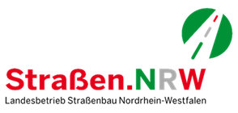 Offenes Verfahren „2026-025-SZE - Strukturierte Beschaffung von elektrischer Energie aus erneuerbaren Energien (100% Ökostrom) als Vollversorgung für die angegebenen Betriebsstätten des Landesbetriebs Straßenbau NRW“ Fragen-Antworten-Katalog Stand: 22.06.2026

 | Datum | Bezug | Frage | Antwort
1
2
3
4
5
6
7
8
9
10

